Sheet1
[제작] 로어 베이직 카드 케이스
STI : 02 6673 4900 , Fax : 02 6406 6543
배송주소:
제품명
이미지 | 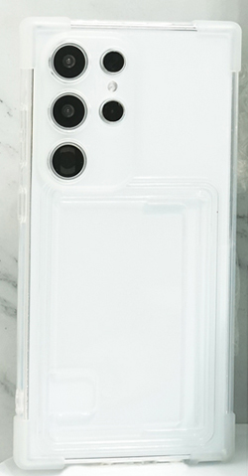
기종/색상 | 클리어
아이폰14
아이폰14 PLUS
아이폰14 PRO
아이폰14 PRO MAX
아이폰15
아이폰15 PLUS
아이폰15 PRO
아이폰15 PRO MAX
갤럭시S23(S911)
갤럭시S23플러스(S916)
갤럭시S23울트라(S918)
갤럭시S24(S921)
갤럭시S24플러스(S926)
갤럭시S24울트라(S928)
갤럭시A15(A155)
갤럭시A25(A256)
갤럭시A35(A356)

